Problema árbol expansión mínima
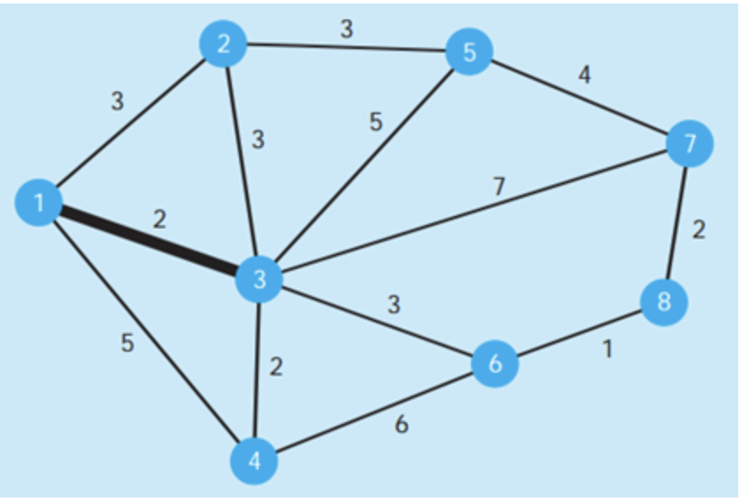
Nodo | Costo | Costo total
1 al 3 | 2 | 2
3 al 4 | 2 | 4
3 al 6 | 3 | 7
6 al 8 | 1 | 8
8 al 7 | 2 | 10
3 al 2 | 3 | 13
2 al 5 | 3 | 16

Problema del flujo máximo
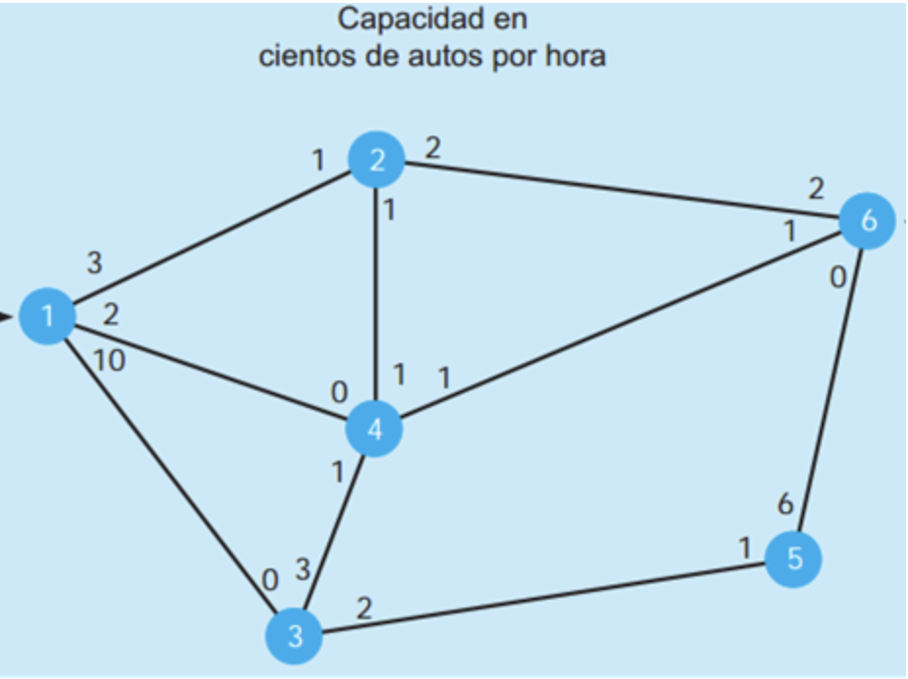

Solución | 2 | 1 | 1 | 1 | 5

 |  | 4 | 2 | 0 |  |  | 4
 |  |  |  | 0 |  |  | 2 | 6
 |  |  |  |  |  |  |  | 2
 | 0

1 | 1
 |  |  | 1 | 2 | 0
 | 9 |  |  | 4
 |  |  | 0
 |  |  |  |  |  |  | 4
 |  |  |  |  |  | 3 | 5

 |  | 1 | 4 | 0
 |  |  | 3

Problema del flujo máximo 2
